상품제안서
PGA 3단7K완자 무지+200g코마사타올세트 | 상품코드: F23754

 |  |  |  |  |  |  | 02-412-0044 | www.easy1.co.kr
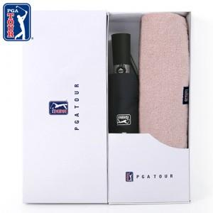

【상세/제작정보】 | 우산손잡이인쇄: 100개이상 개당 250원(별도), 100개미만 25,000원(별도) 우산원단인쇄: 100개이상 개당 500원(별도), 100개미만 5만원(별도) 우산집인쇄: 100개이상 개당 400원(별도), 100개미만 4만원(별도) 타올 실크인쇄: 100개이상 개당 200원(별도), 100개미만 2만원(별도) * 타올자수인쇄 별도문의 * 라벨스티커 100원(별도) * 상하케이스는 +500원(별도)

【인쇄/포장옵션】 | 실크, 스티커 / 포장지포장

【공급단가】 | 수량 | 100~ | 300~ | 500~ | 1,000~ | 3,000~
*VAT별도 | 단가 | 18,000원 | 17,700원 | 17,250원 | 16,950원 | 16,500원

【상품 URL】 | https://easy1.co.kr:443/src/goods_detail.php?gdno=23754

